表紙・改定履歴
Webダイレクト販売

画面設計書
Web申込み専用ページメッセージBox詳細画面
P0217

© 2020 Sasuke Financial Lab Inc.

変 更 記 録
版数 REV. | 作成更新日 | 変 更 内 容 | 担 当
01 | 2020-08-20 | 初版 | 小川
02 | 2020-09-04 | 名称変更 ・「申込マイページメッセージBox詳細画面」→「Web申込み専用ページメッセージBox詳細画面」 | 幡司

画面レイアウト
画面レイアウト | システム | 画面名 |  | 画面ID
 | Webダイレクト販売 | Web申込み専用ページメッセージBox詳細画面 |  | P0217

A
B
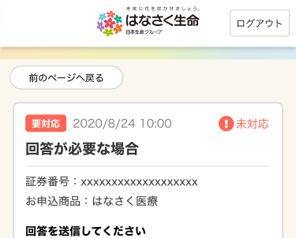
 |  |  |  |  | ※不備対応の場合は入力欄が表示される

2

1
3

4
1
5
6

7

A
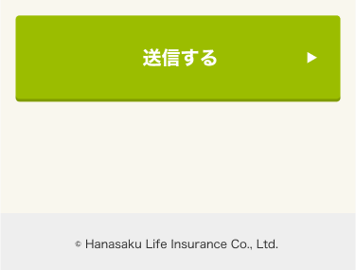
8
 |  |  | ※A8のボタンは、通知の内容によってラベル名が変更される

メッセージ一覧
メッセージ一覧 |  | システム | 画面名 | 画面ID
 |  | Webダイレクト販売 | Web申込み専用ページメッセージBox詳細画面 | P0217
No | メッセージID | メッセージ内容

1
2
3
4
5
pending
6
7
8
シートは残しておき、詳細設計時に記載
記載するものはエラーの際に出る文言を想定
9
10
11
12
13
14
15
16
17
18
19
20
21
22
23
24
25
26
27

